상품제안서
엘지 여행용 4종세트 2호 | 상품코드: S25911

 |  |  |  |  |  |  | 02-713-8555 | www.synergygift.co.kr
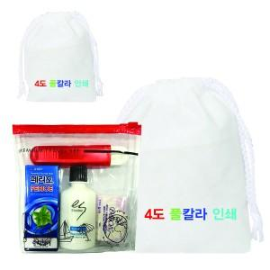

【상세/제작정보】

【인쇄/포장옵션】 | 풀칼라 / 부직포파우치

【공급단가】 | 수량 | 200~ | 500~ | 1,000~ | 3,000~ | 5,000~
*VAT별도 | 단가 | 3,480원 | 3,350원 | 3,220원 | 3,090원 | 3,020원

【상품 URL】 | https://www.synergygift.co.kr:443/src/goods_detail.php?gdno=25911

